Aula
Ferramenta de consolidação

Passo 1: Seklecionar a planilha que deseja aplicar qa fórmula e escolher a equação:
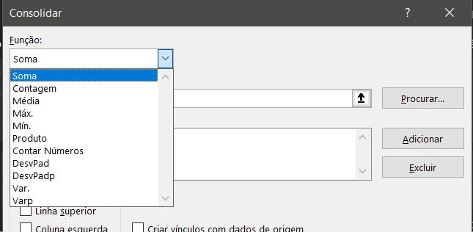

Passo 2: Selecionar as planilhas de referencia e ir add cada planilha.

A partir disso, a planilha principal terá o resultado geral das planilhas selecionadas.
NOTA: A equação não é mostrada quando se clica na cédula,. Nesse caso, depois de alterar algunm valor em alguma planilha, deve sem atualizar clicando em ''Consolidar'', verifica as planilhas e ''ok''. Para alterar essa forma de exibição e criar os links de modo que os valores se stualiem na planilha geral, clica-se em ''criar vínculos''

